发西安
西安工厂发货用托盘测算
底座模块外发
发货地： | 西安 |  |  |  | 月产量： |  | 10000 |  |  |  | 工作天数 |  | 26 |  | 日产量 |  |  | 385 |  |  |  | 托盘返回周期 |  |  | 15天 |  | 托盘申请数量 |  |  | 350 |  |  | 在途 | 3天

日期 | 1 | 2 | 3 | 4 | 5 | 6 | 7 | 8 | 9 | 10 | 11 | 12 | 13 | 14 | 15 | 16 | 17 | 18 | 19 | 20 | 21 | 22 | 23 | 24 | 25 | 26 | 27 | 28 | 29 | 30 | 31 | 1 | 2 | 3 | 4 | 5 | 6 | 7 | 8 | 9 | 10 | 11 | 12 | 13 | 14 | 15 | 16 | 17 | 18
生产数量 | 385 | 385 | 385 | 385 | 385 | 385 |  | 385 | 385 | 385 | 385 | 385 | 385 |  | 385 | 385 | 385 | 385 | 385 | 385 |  | 385 | 385 | 385 | 385 | 385 | 385 |  | 385 | 385 | 385 | 385 | 385 | 385 |  | 385 | 385 | 385 | 385 | 385 | 385 |  | 385 | 385 | 385 | 385 | 385 | 385
围板箱消耗数量 | 16 | 16 | 16 | 16 | 16 | 16 |  | 16 | 16 | 16 | 16 | 16 | 16 |  | 16 | 16 | 16 | 16 | 16 | 16 |  | 16 | 16 | 16 | 16 | 16 | 16 |  | 16 | 16 | 16 | 16 | 16 | 16 |  | 16 | 16 | 16 | 16 | 16 | 16 |  | 16 | 16 | 16 | 16 | 16 | 16
围板箱返回数量 | 0 | 0 | 0 | 0 | 0 | 0 |  | 0 | 0 | 0 | 0 | 0 | 0 |  | 0 | 0 | 0 | 0 | 0 | 0 |  | 0 | 0 | 0 | 192 | 0 | 0 |  | 0 | 0 | 0 | 0 | 0 | 0 |  | 192 | 0 | 0 | 0 | 0 | 0 |  | 160 | 0 | 0 | 0 | 0 | 0
围板箱剩余数量 | 334 | 318 | 302 | 286 | 270 | 254 |  | 238 | 222 | 206 | 190 | 174 | 158 |  | 141 | 125 | 109 | 93 | 77 | 61 |  | 45 | 29 | 13 | 189 | 173 | 157 |  | 141 | 125 | 109 | 93 | 77 | 61 |  | 237 | 221 | 205 | 189 | 173 | 157 |  | 300 | 284 | 268 | 252 | 236 | 220

调角器外发
发货地： | 西安 |  |  |  | 月产量： |  | 12000 |  |  |  | 工作天数 |  | 26 |  | 日产量 |  |  | 462 |  |  |  | 托盘返回周期 |  |  | 15天 |  | 托盘申请数量 |  |  | 100

日期 | 1 | 2 | 3 | 4 | 5 | 6 | 7 | 8 | 9 | 10 | 11 | 12 | 13 | 14 | 15 | 16 | 17 | 18 | 19 | 20 | 21 | 22 | 23 | 24 | 25 | 26 | 27 | 28 | 29 | 30 | 31 | 1 | 2 | 3 | 4 | 5 | 6 | 7 | 8 | 9 | 10 | 11 | 12 | 13 | 14 | 15 | 16 | 17 | 18
生产数量 | 462 | 462 | 462 | 462 | 462 | 462 |  | 462 | 462 | 462 | 462 | 462 | 462 |  | 462 | 462 | 462 | 462 | 462 | 462 |  | 462 | 462 | 462 | 462 | 462 | 462 |  | 462 | 462 | 462 | 462 | 462 | 462 |  | 462 | 462 | 462 | 462 | 462 | 462 |  | 462 | 462 | 462 | 462 | 462 | 462
围板箱消耗数量 | 4 | 4 | 4 | 4 | 4 | 4 |  | 4 | 4 | 4 | 4 | 4 | 4 |  | 4 | 4 | 4 | 4 | 4 | 4 |  | 4 | 4 | 4 | 4 | 4 | 4 |  | 4 | 4 | 4 | 4 | 4 | 4 |  | 4 | 4 | 4 | 4 | 4 | 4 |  | 4 | 4 | 4 | 4 | 4 | 4
围板箱返回数量 | 0 | 0 | 0 | 0 | 0 | 0 |  | 0 | 0 | 0 | 0 | 0 | 0 |  | 0 | 0 | 0 | 0 | 0 | 0 |  | 46 | 0 | 0 | 0 | 0 | 0 |  | 0 | 0 | 0 | 0 | 0 | 0 |  | 46 | 0 | 0 | 0 | 0 | 0 |  | 160 | 0 | 0 | 0 | 0 | 0
围板箱剩余数量 | 96 | 92 | 88 | 85 | 81 | 77 |  | 73 | 69 | 65 | 62 | 58 | 54 |  | 50 | 46 | 42 | 38 | 35 | 31 |  | 73 | 69 | 65 | 61 | 57 | 54 |  | 50 | 46 | 42 | 38 | 34 | 31 |  | 73 | 69 | 65 | 61 | 57 | 53 |  | 210 | 206 | 202 | 198 | 194 | 190

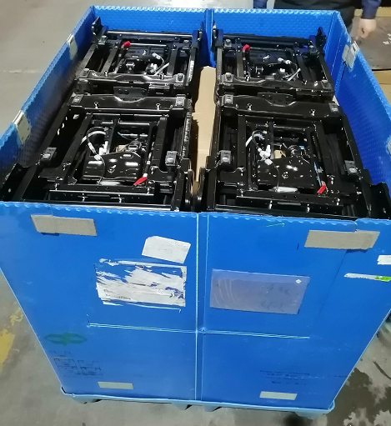
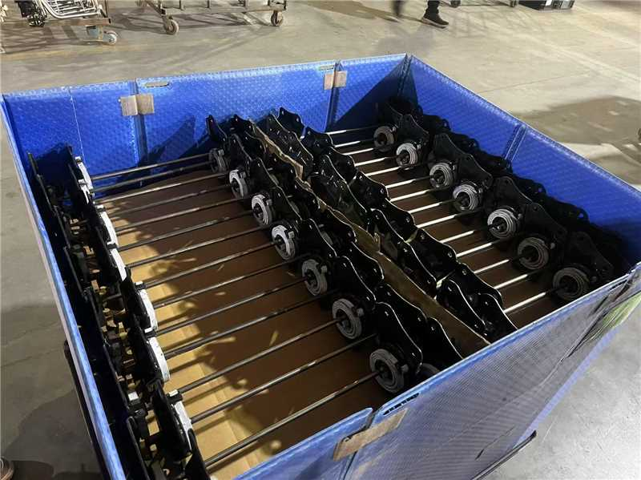

发潍坊
潍坊工厂发货用托盘测算
底座模块外发
发货地： | 潍坊 |  |  |  | 月产量： |  | 6240 |  |  |  | 工作天数 |  | 26 |  | 日产量 |  |  | 240 |  |  |  | 托盘返回周期 |  |  | 2天 |  | 托盘申请数量 |  |  | 100

日期 | 1 | 2 | 3 | 4 | 5 | 6 | 7 | 8 | 9 | 10 | 11 | 12 | 13 | 14 | 15 | 16 | 17 | 18 | 19 | 20 | 21 | 22 | 23 | 24 | 25 | 26 | 27 | 28 | 29 | 30 | 31 | 1 | 2 | 3 | 4 | 5 | 6 | 7 | 8 | 9 | 10 | 11 | 12 | 13 | 14 | 15 | 16 | 17 | 18
生产数量 | 240 | 240 | 240 | 240 | 240 | 240 |  | 240 | 240 | 240 | 240 | 240 | 240 |  | 240 | 240 | 240 | 240 | 240 | 240 |  | 240 | 240 | 240 | 240 | 240 | 240 |  | 240 | 240 | 240 | 240 | 240 | 240 |  | 240 | 240 | 240 | 240 | 240 | 240 |  | 240 | 240 | 240 | 240 | 240 | 240
围板箱消耗数量 | 15 | 15 | 15 | 15 | 15 | 15 |  | 15 | 15 | 15 | 15 | 15 | 15 |  | 15 | 15 | 15 | 15 | 15 | 15 |  | 15 | 15 | 15 | 15 | 15 | 15 |  | 15 | 15 | 15 | 15 | 15 | 15 |  | 15 | 15 | 15 | 15 | 15 | 15 |  | 15 | 15 | 15 | 15 | 15 | 15
围板箱返回数量 | 0 | 0 | 0 | 0 | 30 | 0 |  | 30 | 0 | 30 | 0 | 30 | 0 |  | 30 | 0 | 30 | 0 | 30 | 0 |  | 30 | 0 | 30 | 0 | 30 | 0 |  | 30 | 0 | 30 | 0 | 30 | 0 |  | 30 | 0 | 30 | 0 | 30 | 0 |  | 30 | 0 | 30 | 0 | 30 | 0
围板箱剩余数量 | 85 | 70 | 55 | 40 | 55 | 40 |  | 55 | 40 | 55 | 40 | 55 | 40 |  | 55 | 40 | 55 | 40 | 55 | 40 |  | 55 | 40 | 55 | 40 | 55 | 40 |  | 55 | 40 | 55 | 40 | 55 | 40 |  | 55 | 40 | 55 | 40 | 55 | 40 |  | 55 | 40 | 55 | 40 | 55 | 40

靠背骨架外发
发货地： | 潍坊 |  |  |  | 月产量： |  | 6240 |  |  |  | 工作天数 |  | 26 |  | 日产量 |  |  | 240 |  |  |  | 托盘返回周期 |  |  | 2天 |  | 托盘申请数量 |  |  | 100

日期 | 1 | 2 | 3 | 4 | 5 | 6 | 7 | 8 | 9 | 10 | 11 | 12 | 13 | 14 | 15 | 16 | 17 | 18 | 19 | 20 | 21 | 22 | 23 | 24 | 25 | 26 | 27 | 28 | 29 | 30 | 31 | 1 | 2 | 3 | 4 | 5 | 6 | 7 | 8 | 9 | 10 | 11 | 12 | 13 | 14 | 15 | 16 | 17 | 18
生产数量 | 240 | 240 | 240 | 240 | 240 | 240 |  | 240 | 240 | 240 | 240 | 240 | 240 |  | 240 | 240 | 240 | 240 | 240 | 240 |  | 240 | 240 | 240 | 240 | 240 | 240 |  | 240 | 240 | 240 | 240 | 240 | 240 |  | 240 | 240 | 240 | 240 | 240 | 240 |  | 240 | 240 | 240 | 240 | 240 | 240
围板箱消耗数量 | 12 | 12 | 12 | 12 | 12 | 12 |  | 12 | 12 | 12 | 12 | 12 | 12 |  | 12 | 12 | 12 | 12 | 12 | 12 |  | 12 | 12 | 12 | 12 | 12 | 12 |  | 12 | 12 | 12 | 12 | 12 | 12 |  | 12 | 12 | 12 | 12 | 12 | 12 |  | 12 | 12 | 12 | 12 | 12 | 12
围板箱返回数量 | 0 | 0 | 0 | 0 | 24 | 0 |  | 24 | 0 | 24 | 0 | 24 | 0 |  | 24 | 0 | 24 | 0 | 24 | 0 |  | 24 | 0 | 24 | 0 | 24 | 0 |  | 24 | 0 | 24 | 0 | 24 | 0 |  | 24 | 0 | 24 | 0 | 24 | 0 |  | 24 | 0 | 24 | 0 | 24 | 0
围板箱剩余数量 | 88 | 76 | 64 | 52 | 64 | 52 |  | 64 | 52 | 64 | 52 | 64 | 52 |  | 64 | 52 | 64 | 52 | 64 | 52 |  | 64 | 52 | 64 | 52 | 64 | 52 |  | 64 | 52 | 64 | 52 | 64 | 52 |  | 64 | 52 | 64 | 52 | 64 | 52 |  | 64 | 52 | 64 | 52 | 64 | 52

